CLUB
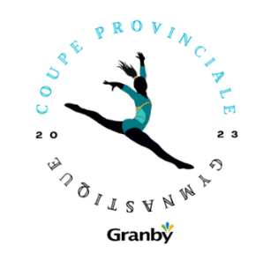

 | 28 mai 2023

 | COUPE PROVINCIALE ACRO Les Hirondelles

Nom du club
Personne ressource
Adresse
Ville
Province
Code postal
Téléphone
Fax
Courriel
PAIEMENT

 | Nombre | Coûts
1e COUPE QUÉBEC ACRO
# Entraîneurs |  | 30.00 $ | 0.00 $
Sous-total ACRO | 0 | 66.00 $ | 0.00 $
Sous-total ACRO | 0 | 105.00 $ | 0.00 $

Total du club | 0 |  | 0.00 $

Veuillez vous assurer que les formulaires d'inscription sont dûment complétés
N'oubliez pas la date limite est le 14 mai 2023

 | Envoi courriel à : | inscription@gymqc.ca
 |  | coupeprovinciale@hirondelles.ca

À l'usage administratif
Date de réception courriel
Date de réception postale
Montant du paiement
balance
# du chèque

